シート1 - 掃除当番表
掃除当番表
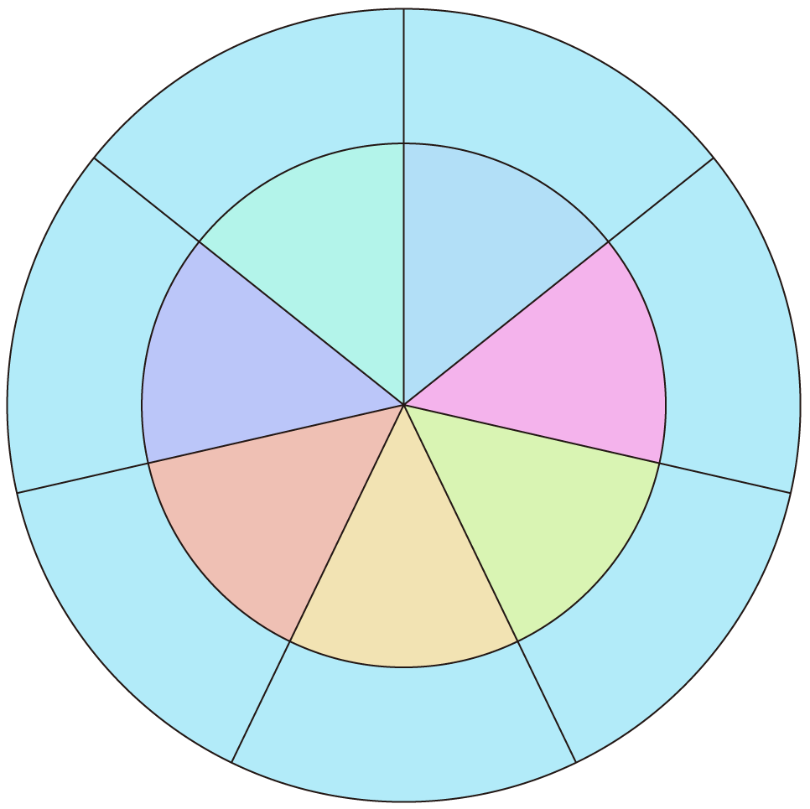
ほうき
教室

ロッカー
廊下
7班
１班
6班
2班

5班
3班
ゴミ捨て
4班
電気

ゆか

